상품제안서
폴리싱 모니터액정클리너 | 상품코드: S25368

 |  |  |  |  |  |  | 02-713-8555 | www.synergygift.co.kr
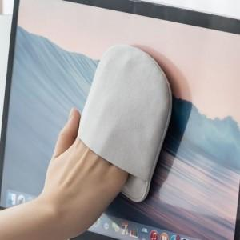 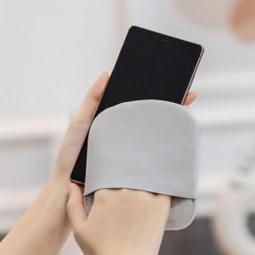 

【상세/제작정보】 | 장갑형 타입으로 넓은 면적을 안정적으로 닦을 수 있는 모니터 액정 클리너 입니다

【인쇄/포장옵션】 | 풀칼라 / OPP(비닐)

【공급단가】 | 수량 | 100~ | 300~ | 500~ | 1,000~ | 3,000~
*VAT별도 | 단가 | 4,720원 | 4,550원 | 4,370원 | 4,200원 | 4,090원

【상품 URL】 | https://www.synergygift.co.kr:443/src/goods_detail.php?gdno=25368

